Foglio1
TIPOLOGIA APPLICAZIONE

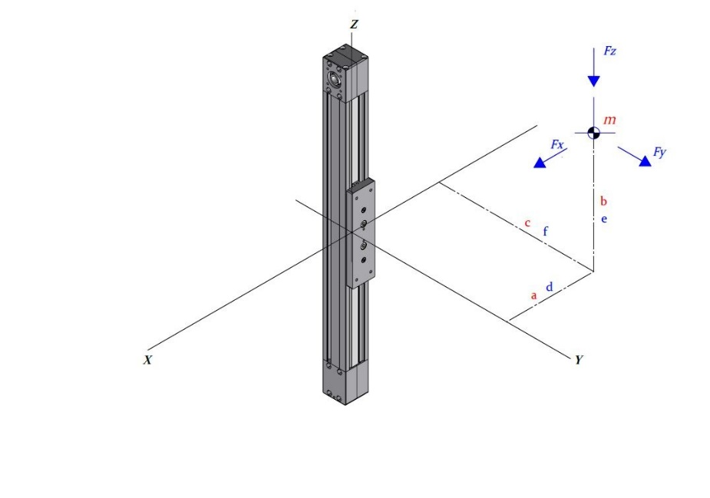
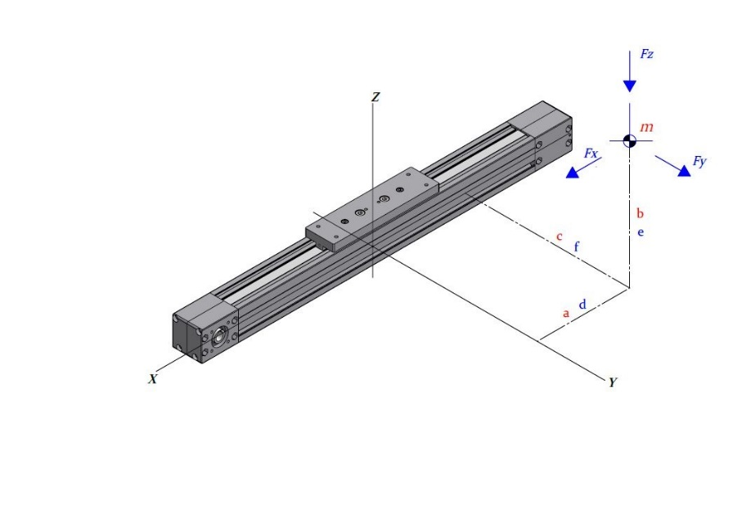
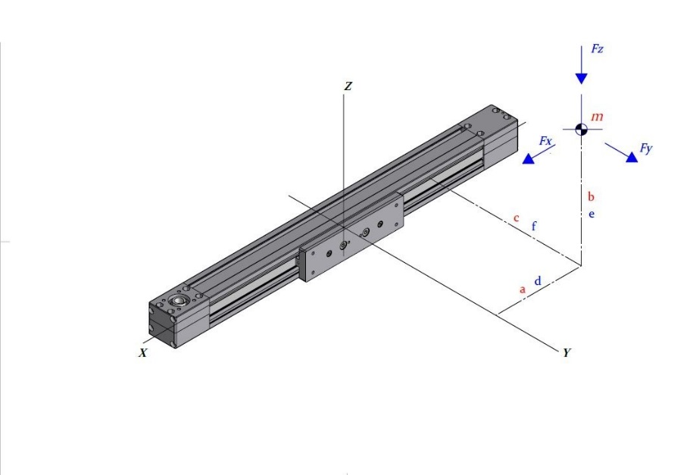

 | □ x |  | □ y | □ z

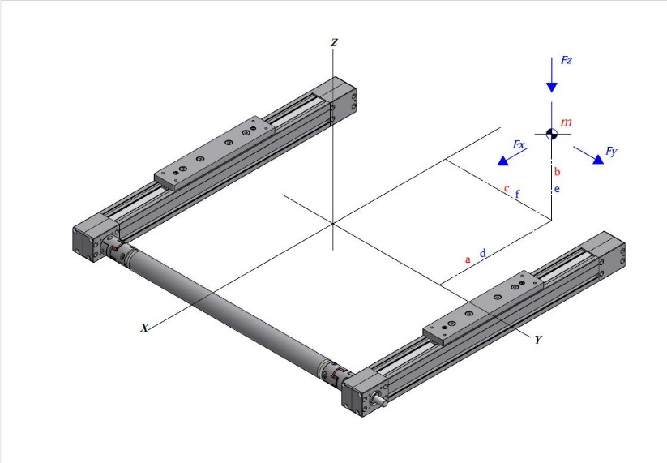
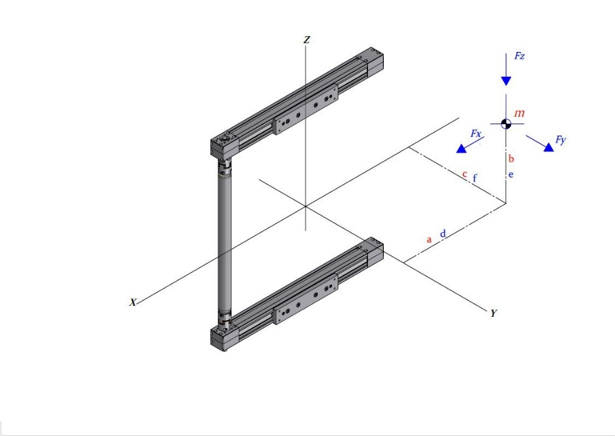
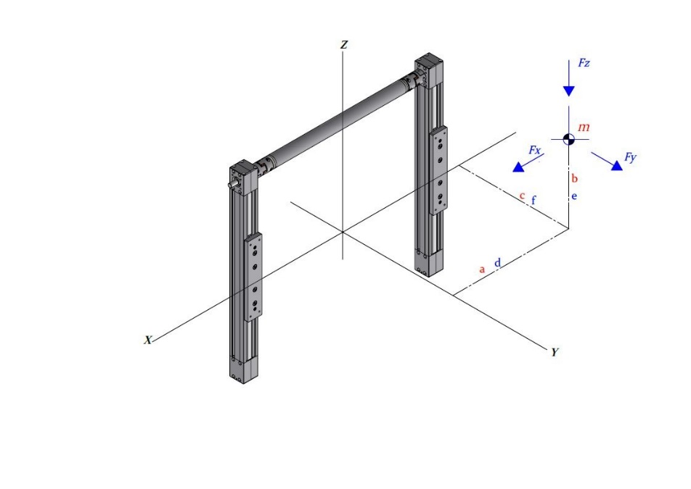

 | □ 2x |  | □ 2y | □ 2z

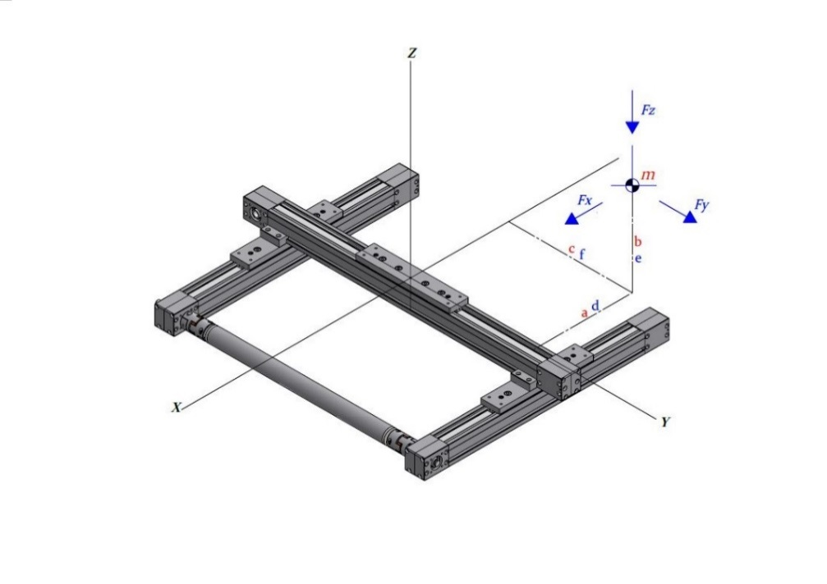
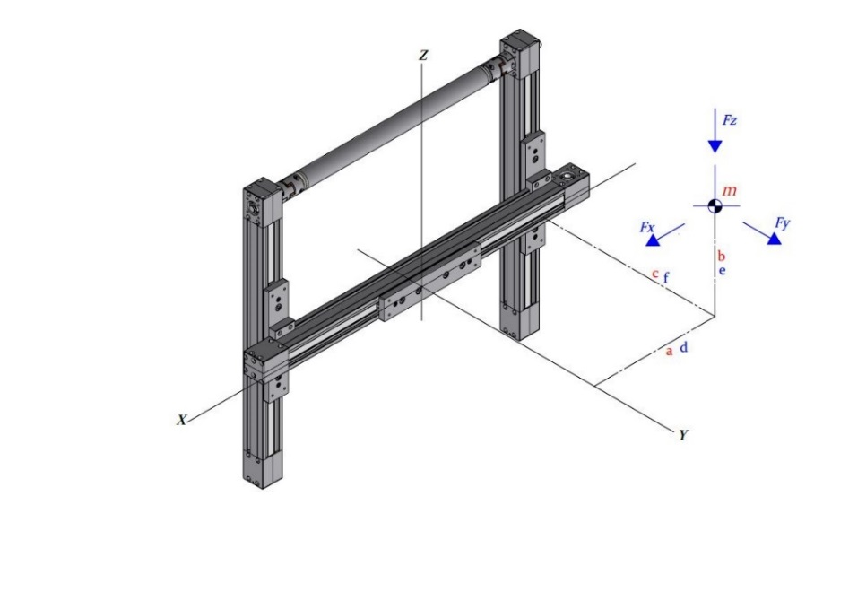

 | □ 2xy |  | □ 2yz | □ y2z

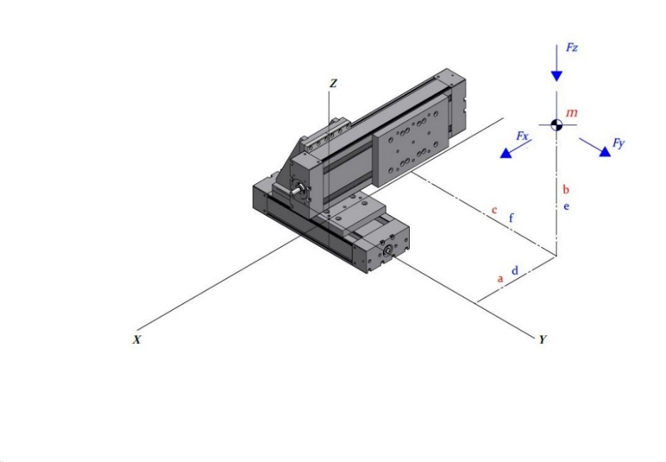
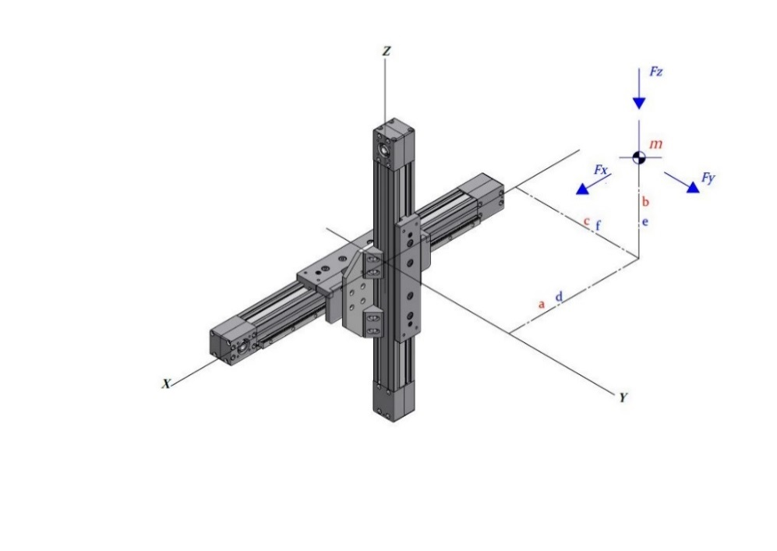

 | □ xy |  | □ yz | □ xz1

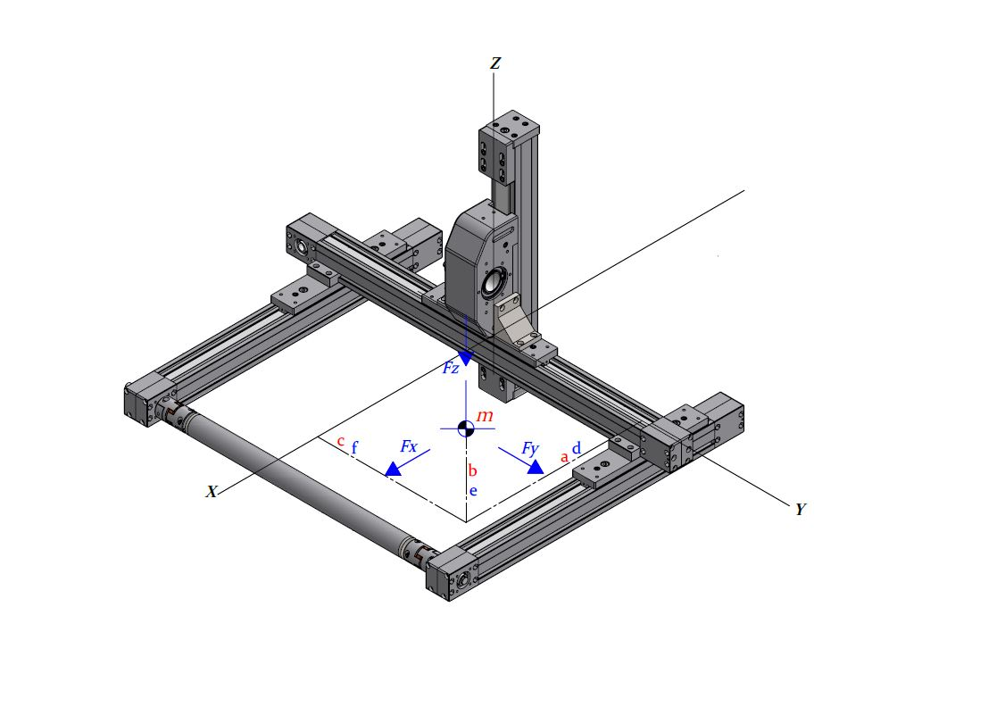

 | □ xz2 |  | □ xyz | □ 2xyz

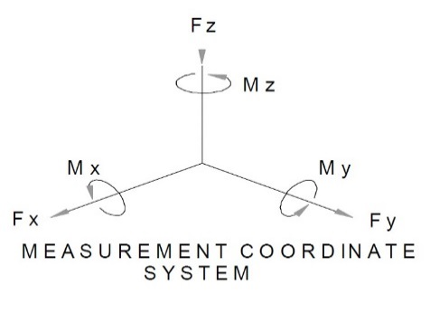
CARICO E DISTANZE |  | CARICHI ESTERNI APPLICATI
$$Massa m$$
$$Kg$$
$$Fx$$
$$N$$
$$Mx$$
$$Nm$$
$$a$$
$$mm$$
$$Fy$$
$$N$$
$$My$$
$$Nm$$
$$b$$
$$mm$$
$$Fz$$
$$N$$
$$Mz$$
$$Nm$$
$$c$$
$$mm$$
$$d$$
$$mm$$
$$e$$
$$mm$$
$$f$$
$$mm$$

* Fx, Fy, Fz, Mx, My, Mz sono da considerarsi come forze esterne indipendenti dal carico da movimentare
** Forze di verso opposto a quello indicato da indicare col segno -

